2026.01
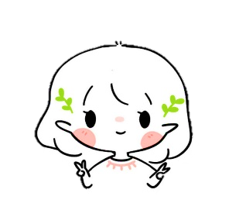
 | 自己PRシート

仕事の能力（PR） |  |  | 仕事の事例（PR）

・入社後6か月間を通じて、職場環境、社内規則に慣れることができました。 ・W設計チームの先輩からご教え・ご支援により、基本的な2Dおよび3D図面の作成ができるようになりました。 ・先輩から技術に関する知識を積極的に学んでいます。 ・いつも積極的に仕事の報告・連絡・相談をしています。 |  | 2D |  | 3D
 |  | 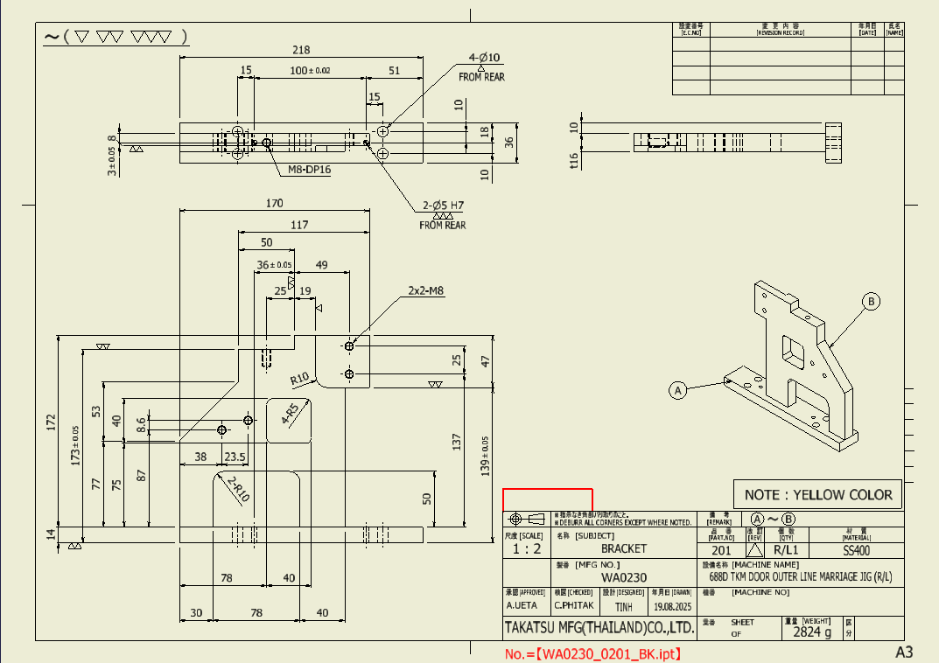 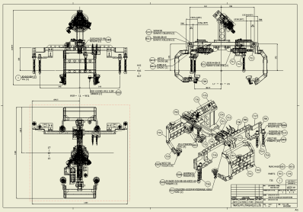 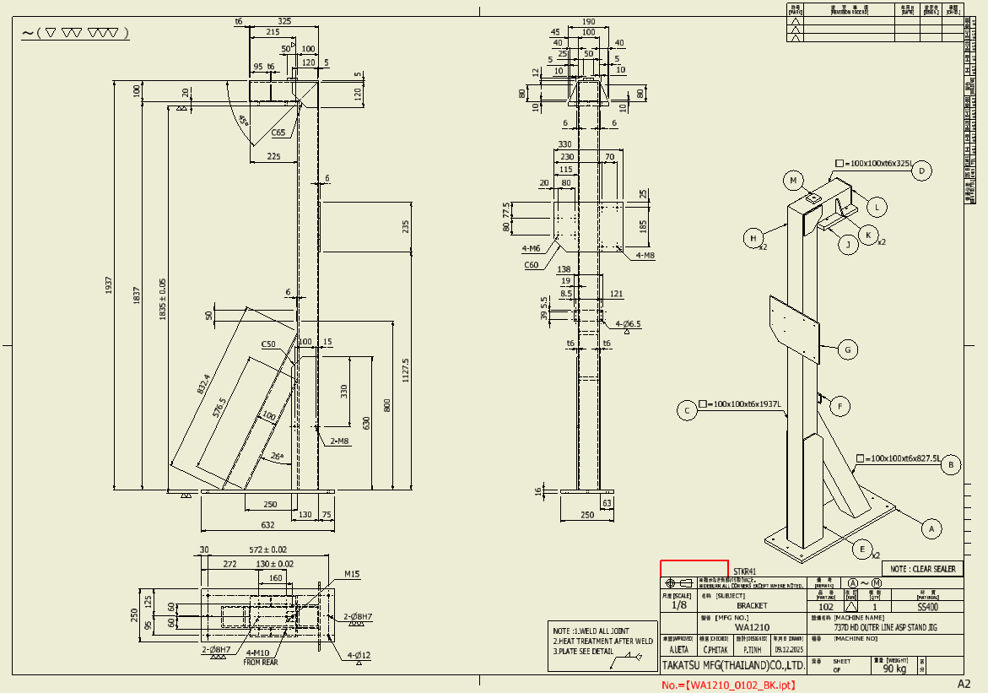 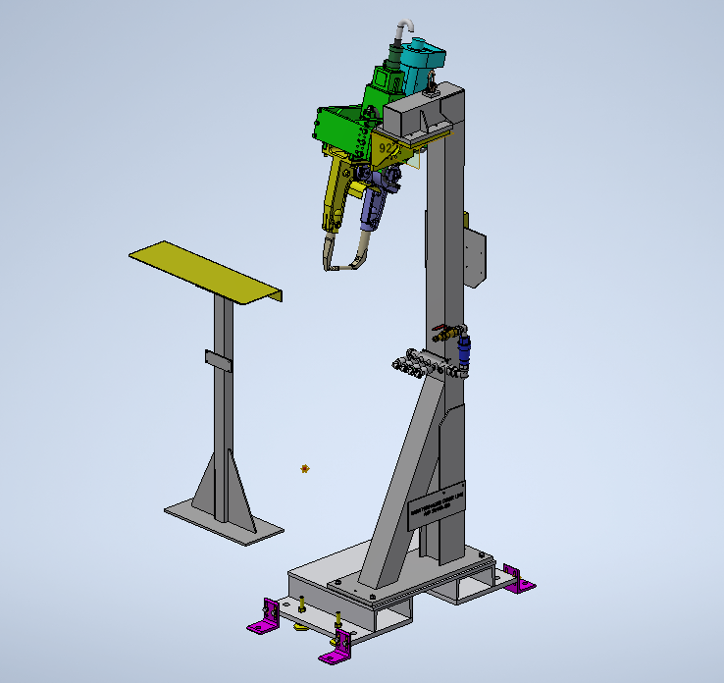 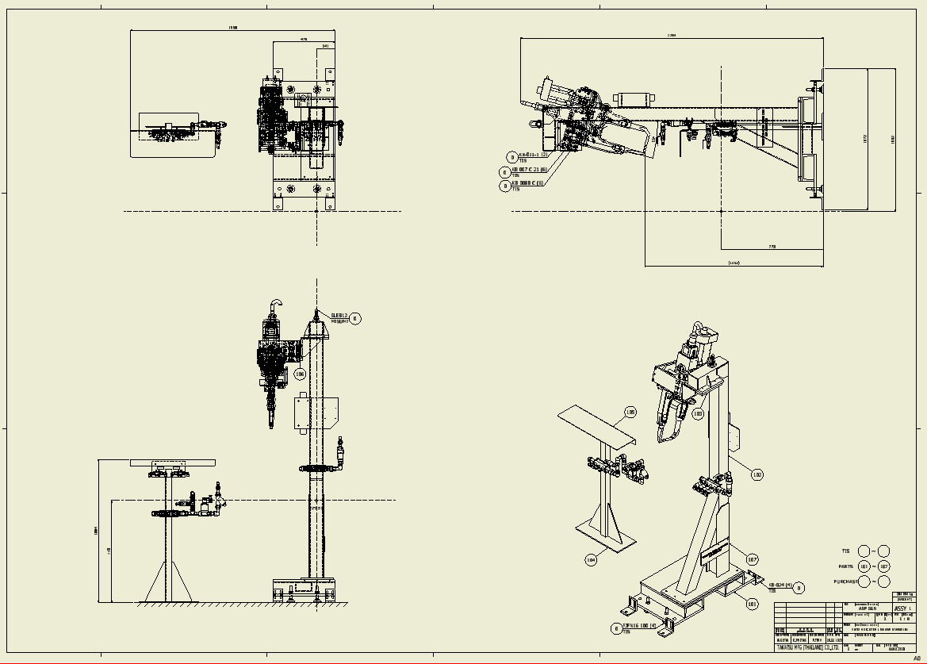 |  | 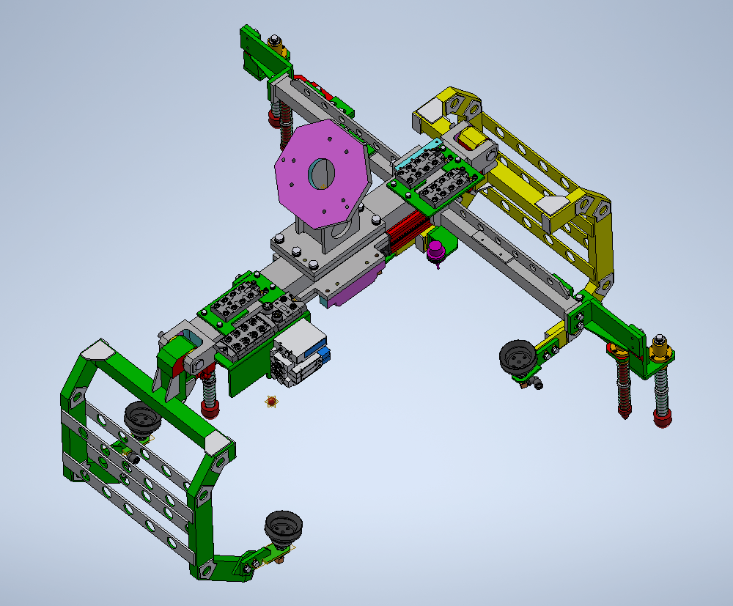 等…

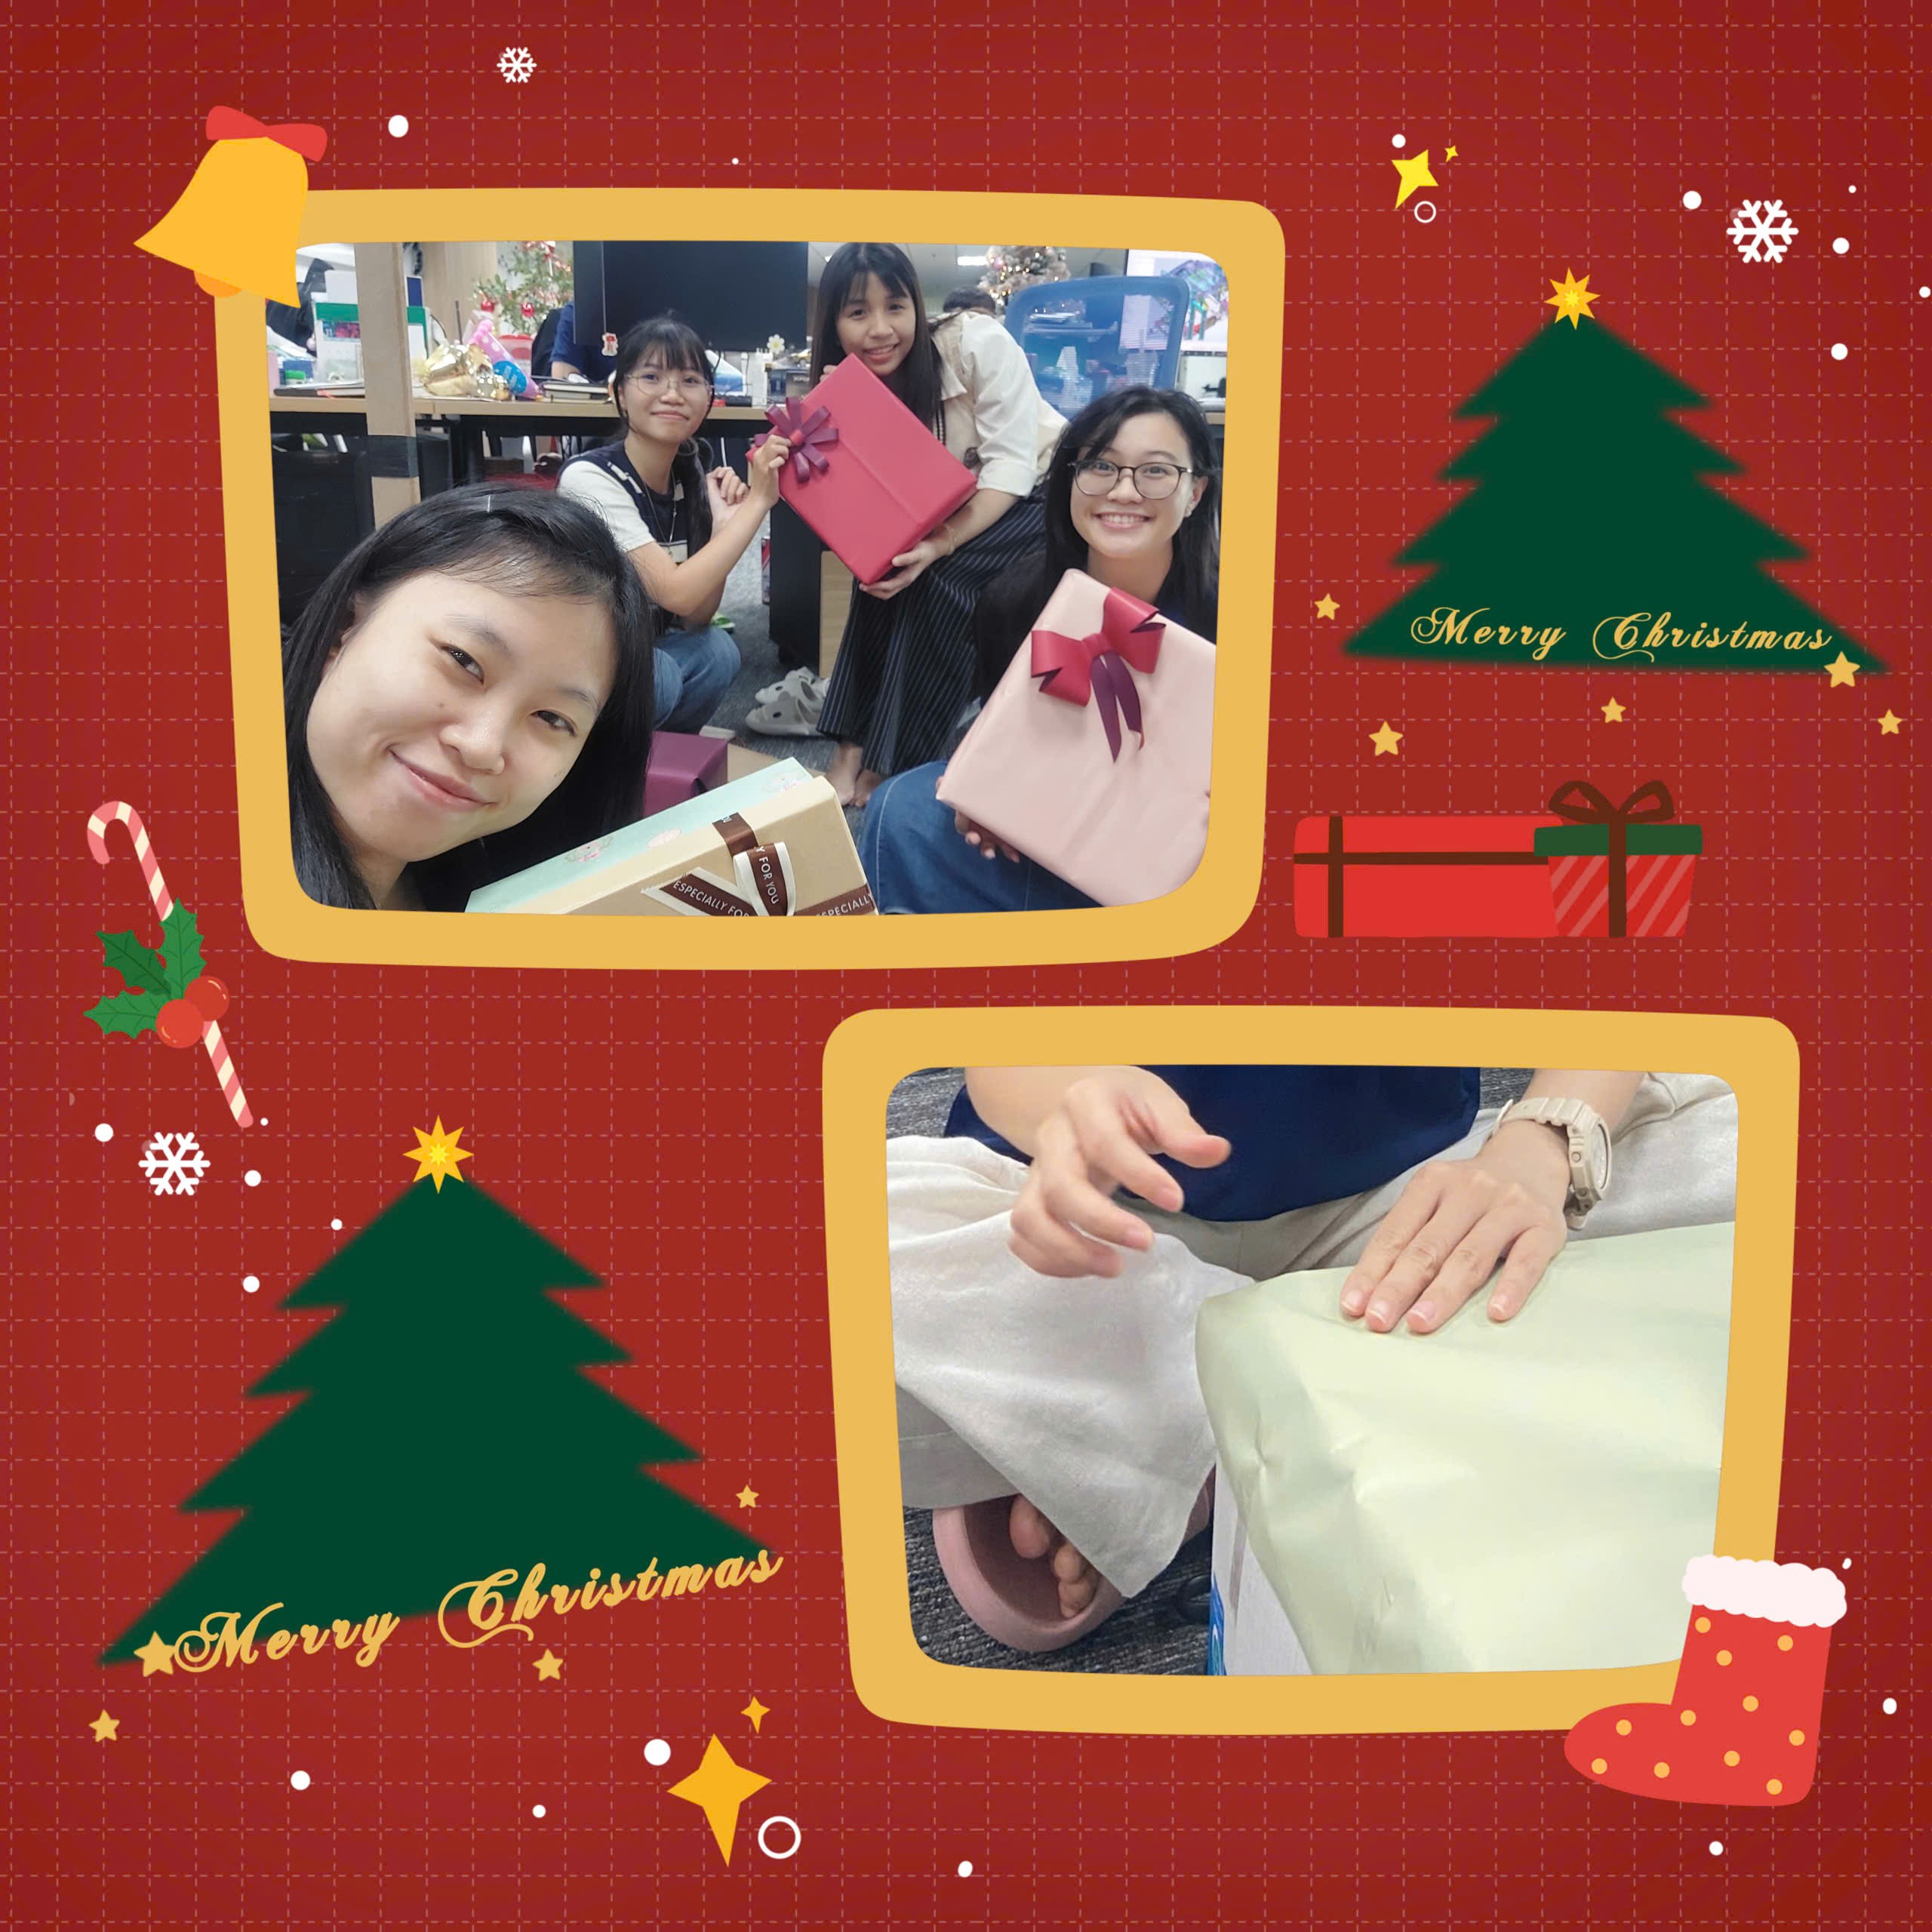
活動の能力（PR） |  | 2026年の目標 |  |  | 要望

会社の各種活動に積極的に参加しております。 ・会社支援のピアノコンサートに参加しました。 ・アイデアを出して、クリスマス装飾の実施に参加しました。 |  | ・2Dおよび3D図面作成に関する専門知識の向上に向けて、継続して学習に取り組んでいきます。 ・2D図面作成時のミス削減を目標としています。（2か月間でミス率は40％から10％まで低減して、将来的には0％を目指します。） ・3月にHSK4試験を受けます。 ・12月にJLPT N2を受けます。 |  |  | ・業務がより良く遂行できるように専門知識について引き続き学んでいきたいと考えております。 ・専門知識教育について可能であれば、具体的な計画（教育の時間、内容、専門教育の担当者、等。）をご検討頂けますと幸いです。

